ロッテルダム(西)
 ROTTERDAM SCHEDULE - 関西 |  |  |  |  |  |  |  |  |  |  |  | 連絡先：大阪海運 TEL：06-7730-1075/FAX：06-7730-1088
★本船名＝CUT日前倒し
※本船名＝本船変更
※本船名＝サービス無し
Discharge: Rotterdam, Netherlands
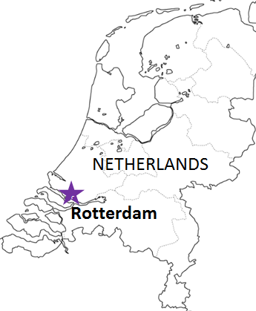
 |  |  |  |  |  |  |  |  |  |  |  |  | UPDATED : | 2026-07-27 | SL
From Osaka / Kobe
VESSEL | VOY | CFS CUT |  |  |  | ETA |  | ETD |  | ETA
 |  | OSA |  | KOB |  | KOB |  | KOB |  | RTM

注意事項
危険品は受諾出来かねますのでご了承ください。
国内消防法該当品は搬入日に指定がございます。 事前に担当者にご確認の上、外貨にてご搬入ください。
段積み不可貨物、重量物、長尺貨物、背高貨物は 受託不可もしくは追加費用が発生する場合がございます。 詳細は担当者までお問合せ下さい。
EU加盟国・トルコ向けは6桁のHS CODEの申請が必要 です。S/I上にご記載ください(Transship貨物も含む)。
貨物搬入の際には、下記３点をお願い致します。 ＊貨物にケースマークを貼付 ＊送り状に"にしてつ扱い"と記載 ＊送り状にケースマーク、NACCS CODEの記載
木材を使用した梱包等については輸入地で規制が ございます。詳細は下記ご確認ください。 http://www.maff.go.jp/pps/j/konpozai/kuni/country.html
先船のスケジュール及び船名は、予告なく変更の 可能性がございます。予め御了承お願い致します。
記載以外の仕向地も承っております。お問合せください！
 |  |  |  |  |  |  |  | 0 DAYS |  | 42 DAYS
IRENES RALLY | 017W | 7/29 | 水 | 2026-07-30 | 木 | 8/4 | 火 | 8/5 | 水 | 9/19 | 土
ADDISON*1 | 065W | 8/5 | 水 | 2026-08-06 | 木 | 8/11 | 火 | 8/12 | 水 | 9/26 | 土
IRENES RALLY | 019W | 8/19 | 水 | 2026-08-20 | 木 | 8/25 | 火 | 8/26 | 水 | 10/10 | 土

*１ 国内消防法該当品および危険品受託不可
貨物搬入先 | 会社名 |  |  |  |  | 住所 / 保税名称
大阪 CFS | (株)大運 南港外貿雑貨センターQ-1号上屋 |  |  |  |  | 大阪市住之江区南港中6-7 |  |  |  |  | NACCS：4IDC4
 |  |  |  |  |  | TEL : 06-6612-4020 FAX : 06-6612-7298
神戸 CFS | (株)大運 六甲物流センター |  |  |  |  | 兵庫県神戸市東灘区向洋町東3 |  |  |  |  | NACCS：3GW22
 |  |  |  |  |  | TEL : 078-857-0340 FAX : 078-857-1376

